Evidance


hinh1


hinh2

hinh3



hinh4

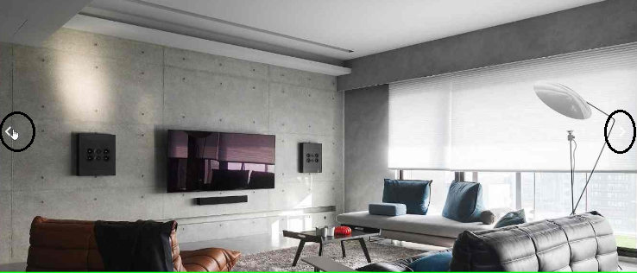
hinh5

